行政事業レビューシート
 |  |  |  |  |  |  |  |  |  |  |  |  |  |  |  |  |  |  |  | 事業番号 |  |  |  |  |  | 0256
平成２７年度行政事業レビューシート |  |  |  |  |  |  |  |  |  |  |  |  |  |  |  |  |  |  | （ | 国土交通省 |  |  |  |  |  |  |  |  | ）
事業名 |  |  | 関西国際空港整備事業 |  |  |  |  |  |  |  |  |  |  | 担当部局庁 |  |  | 航空局 航空ネットワーク部 |  |  |  |  |  |  | 作成責任者
事業開始年度 |  |  | 昭和３３年度 |  |  | 事業終了 （予定）年度 |  |  |  | 終了予定なし |  |  |  | 担当課室 |  |  | 近畿圏・中部圏空港政策室 |  |  |  |  |  |  | 参事官（近畿圏・中部圏空港担当） 藤原 威一郎
会計区分 |  |  | 自動車安全特別会計空港整備勘定 |  |  |  |  |  |  |  |  |  |  | 政策・施策名 |  |  | 6 国際競争力、観光交流、広域・地域間連携等の確保・強化 27 航空交通ネットワークを強化する
根拠法令 （具体的な 条項も記載） |  |  | 空港法第4条 |  |  |  |  |  |  |  |  |  |  | 関係する計画、通知等 |  |  | ・関西国際空港について（平成14年12月18日 財務・国土交通大臣間合意） ・新関西国際空港株式会社について（平成23年12月21日 財務・国土交通大臣間合意） ・社会資本整備重点計画（平成24年8月31日閣議決定） ・「日本再興戦略」改訂2014（平成26年6月21日閣議決定） ・国土交通省重点政策２０１４（平成26年8月）
主要政策・施策 |  |  | 観光立国、交通安全対策、国土強靭化 |  |  |  |  |  |  |  |  |  |  | 主要経費 |  |  | 公共事業
事業の目的 （目指す姿を簡潔に。3行程度以内） |  |  | 関西国際空港・大阪国際空港については、安全安心の確保を前提としつつ、競争力の強化を図ることが重要であり、航空保安施設の整備等を行い、航空機の安全運航を図る。 関西国際空港については、新関西国際空港株式会社のもとで伊丹空港との一体的運営がなされているところ。関西・伊丹両空港の事業価値の増加を図り、平成27年度中のコンセッションによる運営委託を目指す。
事業概要 （5行程度以内。別添可） |  |  | ・航空保安施設の更新等の実施
実施方法 |  |  | 直接実施、委託・請負
予算額・ 執行額 （単位:百万円） |  |  |  |  |  |  | 24年度 |  |  |  |  | 25年度 |  |  |  | 26年度 |  |  |  |  | 27年度 |  |  |  | 28年度要求
 |  |  | 予算の状況 | 当初予算 |  |  | 7,117 |  |  |  |  | 7,568 |  |  |  | 8,674 |  |  |  |  | 8,218 |  |  |  | 8,137
 |  |  |  | 補正予算 |  |  | - |  |  |  |  | - |  |  |  | - |  |  |  |  | -
 |  |  |  | 前年度から繰越し |  |  | 55 |  |  |  |  | 447 |  |  |  | 414 |  |  |  |  | 708
 |  |  |  | 翌年度へ繰越し |  |  | ▲ 56 |  |  |  |  | ▲ 414 |  |  |  | ▲ 708 |  |  |  |  | -
 |  |  |  | 予備費等 |  |  |  |  |  |  |  |  |  |  |  |  |  |  |  |  | -
 |  |  |  | 計 |  |  | 7,116 |  |  |  |  | 7,601 |  |  |  | 8,380 |  |  |  |  | 8,926 |  |  |  | 8,137
 |  |  | 執行額 |  |  |  | 7,113 |  |  |  |  | 7,370 |  |  |  | 8,146
 |  |  | 執行率（％） |  |  |  | 100% |  |  |  |  | 97% |  |  |  | 97%
成果目標及び成果実績 （アウトカム） |  |  | 定量的な成果目標 |  |  |  | 成果指標 |  |  |  |  |  |  |  | 単位 |  | 24年度 |  |  | 25年度 |  |  | 26年度 |  |  | 目標最終年度
 |  |  |  |  |  |  |  |  |  |  |  |  |  |  |  |  |  |  |  |  |  |  |  |  |  |  | - | 年度
 |  |  | 施設の老朽化を起因とした航空機事故を起こさない。 |  |  |  | 施設の老朽化を起因とした航空機事故件数。 |  |  |  |  |  |  | 成果実績 | 件 |  | 0 |  |  | 0 |  |  | 0
 |  |  |  |  |  |  |  |  |  |  |  |  |  | 目標値 | 件 |  | 0 |  |  | 0 |  |  | 0 |  |  | 0
 |  |  |  |  |  |  |  |  |  |  |  |  |  | 達成度 | ％ |  | 100 |  |  | 100 |  |  | 100
成果目標及び成果実績（アウトカム）欄についてさらに記載が必要な場合はチェックの上【別紙１】に記載

活動指標及び活動実績 （アウトプット） |  |  | 活動指標 |  |  |  |  |  |  |  |  |  |  |  | 単位 |  | 24年度 |  |  | 25年度 |  |  | 26年度 |  |  | 27年度活動見込
 |  |  | 航空保安施設の整備等に要するコスト（関空・伊丹） |  |  |  |  |  |  |  |  |  |  | 活動実績 | 百万円 |  | 7,113 |  |  | 7,370 |  |  | 8,146
 |  |  |  |  |  |  |  |  |  |  |  |  |  | 当初見込み | 百万円 |  | - |  |  | - |  |  | - |  |  | -
単位当たり コスト |  |  | 算出根拠 |  |  |  |  |  |  |  |  |  |  |  | 単位 |  | 24年度 |  |  | 25年度 |  |  | 26年度 |  |  | 27年度見込
 |  |  | 実績額／実施空港数 |  |  |  |  |  |  |  |  |  |  | 単位当たり コスト | 百万円 |  | 7,113 |  |  | 3,685 |  |  | 4,073 |  |  | 4,463
 |  |  |  |  |  |  |  |  |  |  |  |  |  | 計算式 | / |  | 7,113/1 |  |  | 7,370/2 |  |  | 8,146/2 |  |  | 8,926/2
平成27・28年度予算内訳（単位：百万円） | 費 目 |  |  |  | 27年度当初予算 |  |  |  | 28年度要求 |  |  |  | 主な増減理由
 | 空港整備事業費 |  |  |  | 8,218 |  |  |  | 8,137

 | 計 |  |  |  | 8,218 |  |  |  | 8,137
事業所管部局による点検・改善
 | 項 目 |  |  |  |  |  |  |  |  |  |  |  |  |  |  | 評 価 |  | 評価に関する説明
国費投入の必要性 | 事業の目的は国民や社会のニーズを的確に反映しているか。 |  |  |  |  |  |  |  |  |  |  |  |  |  |  | ○ |  | 平成24年7月に、新関空会社のもとで関空・伊丹の経営統合が実現したところ。両空港の事業価値の向上を図り、可能な限り速やかに両空港のコンセッションを実現することとしており、その取組を円滑化するための、優先度の高い事業である。 また、航空保安施設の更新については、航空機の安全運航や定時運航を確保するために必要な事業である。
 | 地方自治体、民間等に委ねることができない事業なのか。 |  |  |  |  |  |  |  |  |  |  |  |  |  |  | ○ |  | 同上
 | 政策目的の達成手段として必要かつ適切な事業か。政策体系の中で優先度の高い事業か。 |  |  |  |  |  |  |  |  |  |  |  |  |  |  | ○ |  | 同上
事業の効率性 | 競争性が確保されているなど支出先の選定は妥当か。 |  |  |  |  |  |  |  |  |  |  |  |  |  |  | ○ |  | 本省及び大阪航空局等において予算を執行しており、入札及び契約内容の妥当性については、競争入札等を実施することで透明性・公平性・競争性の確保に努めている。 また航空保安施設については、老朽化状況を踏まえ、更新時期について精査した上で予算措置を図っている。
 | 受益者との負担関係は妥当であるか。 |  |  |  |  |  |  |  |  |  |  |  |  |  |  | ‐
 | 単位当たりコスト等の水準は妥当か。 |  |  |  |  |  |  |  |  |  |  |  |  |  |  | ‐
 | 資金の流れの中間段階での支出は合理的なものとなっているか。 |  |  |  |  |  |  |  |  |  |  |  |  |  |  | ○ |  | 同上
 | 費目・使途が事業目的に即し真に必要なものに限定されているか。 |  |  |  |  |  |  |  |  |  |  |  |  |  |  | ○ |  | 同上
 | 不用率が大きい場合、その理由は妥当か。（理由を右に記載） |  |  |  |  |  |  |  |  |  |  |  |  |  |  | ‐
 | その他コスト削減や効率化に向けた工夫は行われているか |  |  |  |  |  |  |  |  |  |  |  |  |  |  | ○ |  | 同上
事業の有効性 | 成果実績は成果目標に見合ったものとなっているか |  |  |  |  |  |  |  |  |  |  |  |  |  |  | ○ |  | 航空保安施設の更新については、耐用年数等を踏まえた中期的な計画に基づき実施されており、見込みに見合った予算額を措置した上で、着実に執行されている。また、更新された航空保安施設には充分な機能が確保されている。
 | 事業実施に当たって他の手段・方法等が考えられる場合、それと比較してより効果的あるいは低コストで実施できているか。 |  |  |  |  |  |  |  |  |  |  |  |  |  |  | ○ |  | 同上
 | 活動実績は見込みに見合ったものであるか。 |  |  |  |  |  |  |  |  |  |  |  |  |  |  | ○ |  | 同上
 | 整備された施設や成果物は十分に活用されているか。 |  |  |  |  |  |  |  |  |  |  |  |  |  |  | ○ |  | 同上
関連事業 | 関連する事業がある場合、他部局・他府省等と適切な役割分担を行っているか。（役割分担の具体的な内容を各事業の右に記載） |  |  |  |  |  |  |  |  |  |  |  |  |  |  | ‐ |  | 類似事業は存在しない。
 | 所管府省・部局名 |  |  |  |  |  | 事業番号 |  |  |  | 事業名

点検・改善結果 | 点検結果 |  | 平成23年12月の財務・国土交通大臣合意の内容に基づき、補給金については、コンセッションが実現されるまでの間は引き続き必要最小限度の額を措置することとされているが、段階的に削減し、補給金依存体質からの脱却を図るとされている。これを踏まえ、平成27年度より補給金の要求は実施していない。 また、航空保安施設については、老朽化状況等を踏まえ、更新時期等について精査した上で予算措置を図っている。
...
行政事業レビュー推進チームの所見
事業内容の 一部改善 |  | 航空保安施設の更新等は、引き続き更新時期・優先度の精査、効果的な事業の実施・予算執行を行い、投資の選択・集中を行うべき。
所見を踏まえた改善点/概算要求における反映状況
執行等改善 |  | 航空保安施設の更新時期など事業の優先度の更なる精査を行い、コスト縮減を図るとともに、航空機の安全運航に直接的に関連する施設の整備等の重点化に努め空港機能の確保を図った。
備考
平成27年度より行政事業レビューシート分割
関連する過去のレビューシートの事業番号
平成22年度 |  |  | 392 |  |  |  |  | 平成23年度 |  |  |  | 364 |  |  |  |  |  | 平成24年度 |  |  |  | 385
平成25年度 |  |  | 260 |  |  |  |  | 平成26年度 |  |  |  | 253
資金の流れ （資金の受け取り先が何を行っているかについて補足する）（単位：百万円） |  |  | ※平成26年度実績を記入。執行実績がない新規事業、新規要求事業については現時点で予定やイメージを記入。
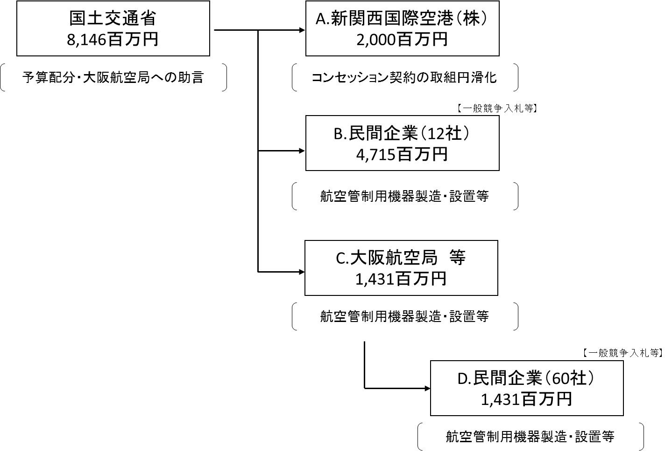

C.大阪航空局（2機関）
...

